根本原因分析
鱼骨图分析

开发人员
项目资源

不熟悉产品

做事不够严谨
开发人员不够
缺少职业素养
项目周期紧张
 | 标准相关缺陷密度高

编码人员未遵守编码规范

环境
过程

不满意的工作环境
不合理的编码规范

开发环境不适合
编码人员对编码规范的掌握程度不熟

识别的原因：
1）不合理的编码规范
2）编码人员对编码规范的掌握程度不熟
提出的改进建议
1）针对不同的开发语言，编制不同的编码规范
2）项目经理在开发前对开发人员进行编码规范的培训

改进效果分析
改进效果分析
说明 | 改进前 | 改进后
代码评审发现的bug数 | 9 | 23
代码规模 | 7000 | 49000
代码评审的缺陷密度（个/Kloc) | 1.2857142857 | 0.4693877551
趋势分析 | 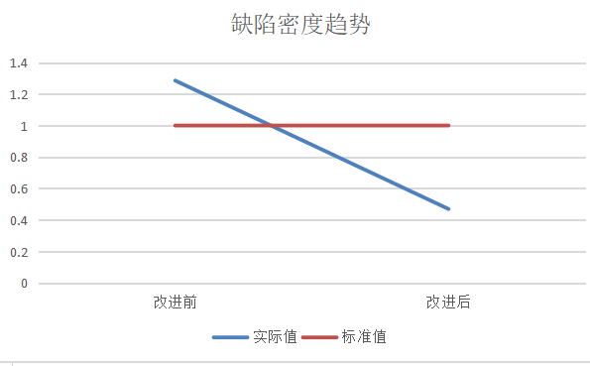
分析结论 | 从上图分析可知，在实施改进建议后，整体的缺陷密度都低于目标值，说明改进效果明显
是否做为改进建议提交给EPG | 是:项目进行技术工作时需要进行代码规范的培训。

